箱唛扫码
Factory name (工厂名称)
PO. Number(订单号) | 87112-01 87111-01
Style Code.(款号) | 6611-759
Product Code.(产品编号) | RECYCLE CARE LABEL RECYCLE COMPONENT LABEL | Carton No.(箱号):
Inner Packages(包装方式） | 2000pcs/ bundle | 1\1
SIZE/qty (尺码/数量) | 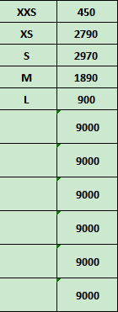
Carton Dimension（箱规） | 20*30*40 | Country of Origin：
Gross Weight（毛重） | 12.4kg | Made In China
Net Weight（净重） | 12kg
Remark（备注）

 | 06611759800014
 | 06611759800021
 | 06611759800038
 | 06611759800045
 | 06611759800083
 | 06611759800014
 | 06611759800021
 | 06611759800038
 | 06611759800045
 | 06611759800083

